Grafike Facebook

2025-02-12 | 2025-02-20 | 2025-02-26
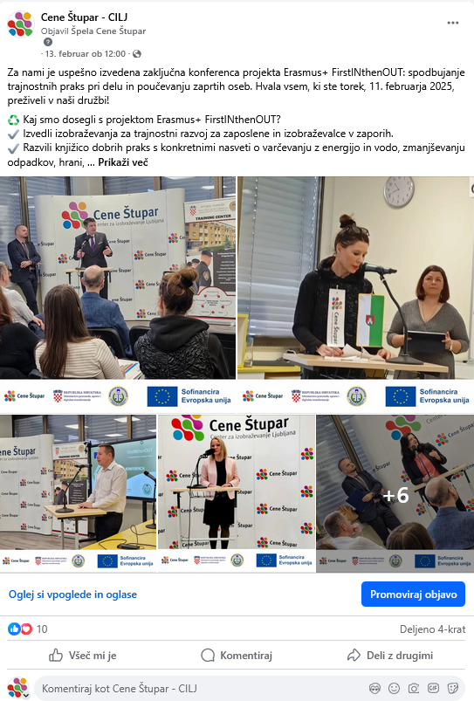
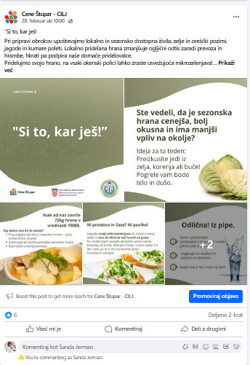
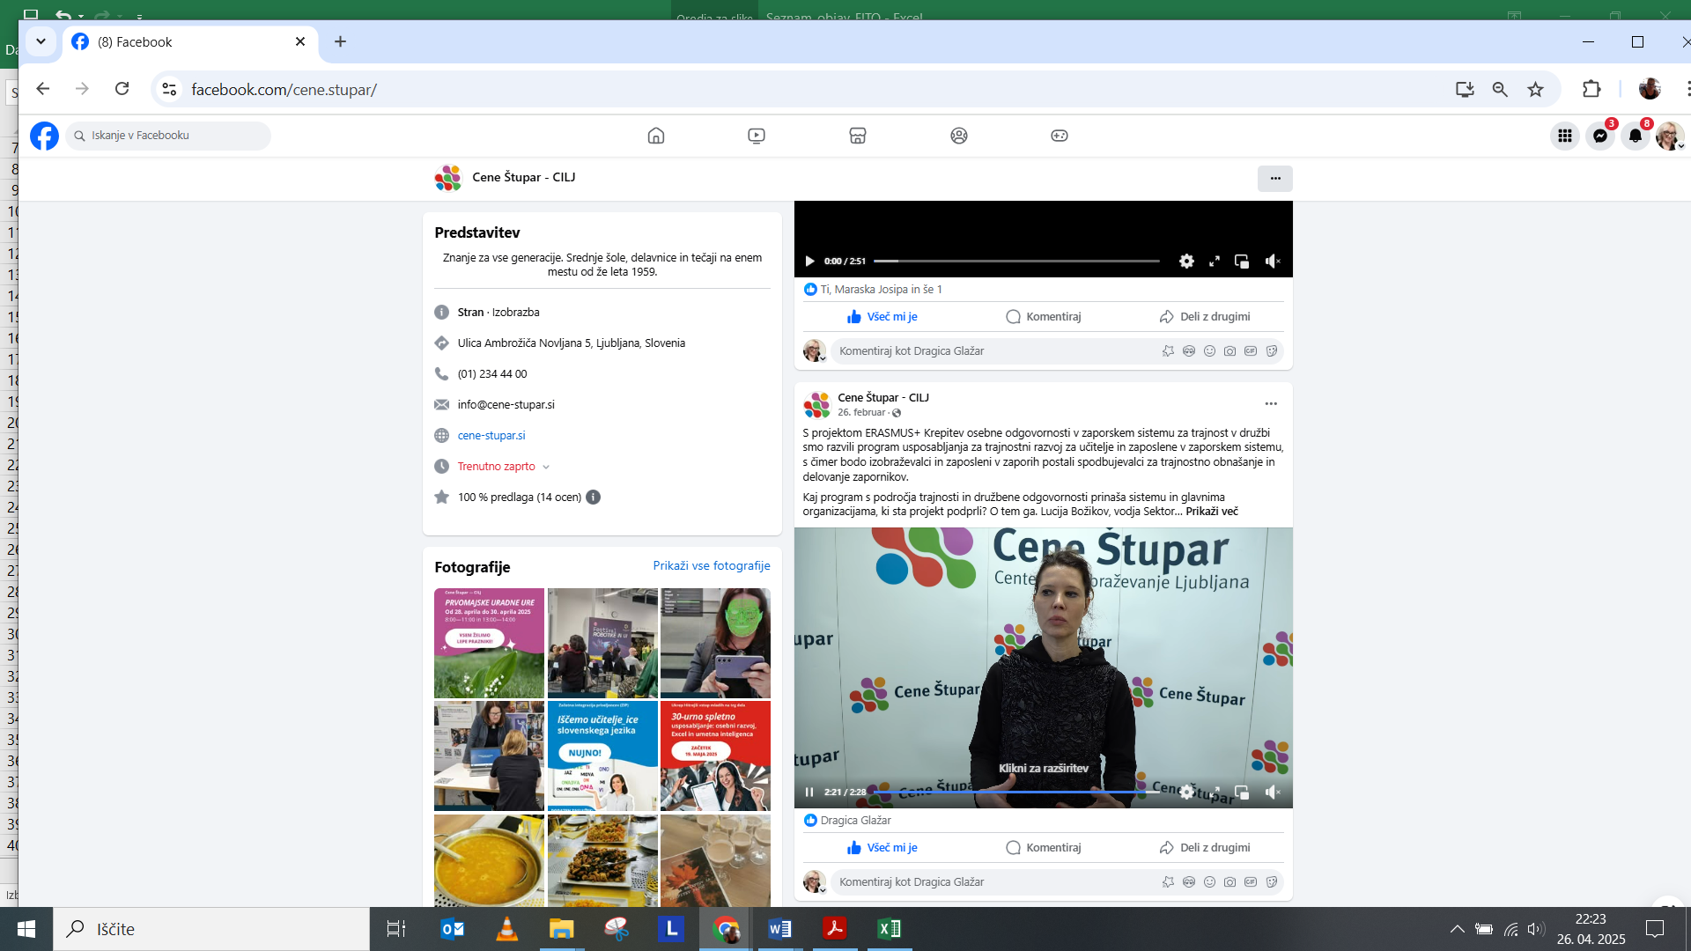

 |  | 2025-02-28
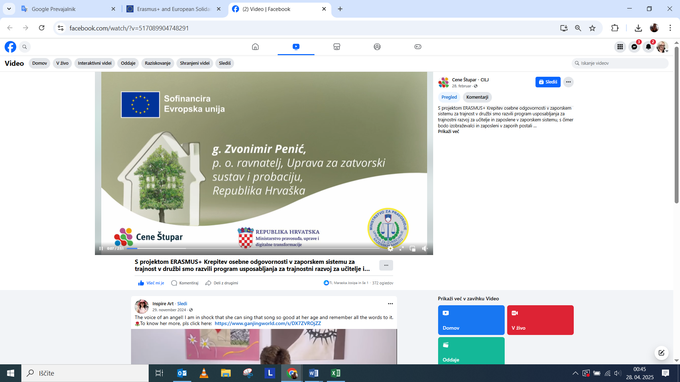

2025-02-13

 | 2025-02-24
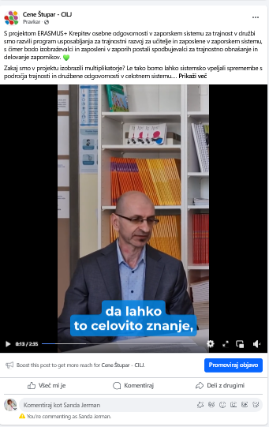

2025-02-08


2025-02-07
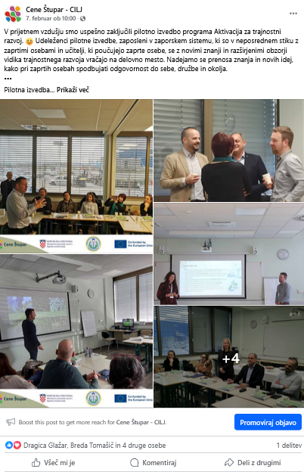

2025-02-06
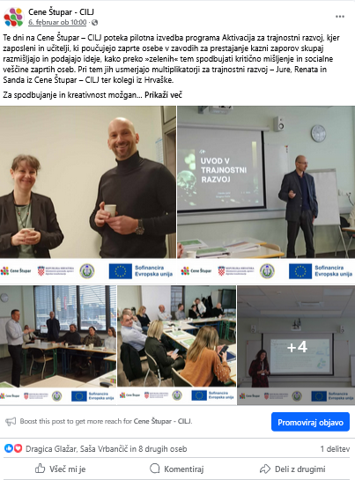

2025-01-30


2025-01-23
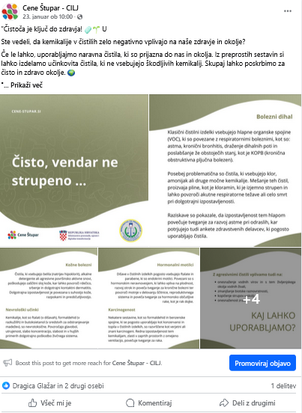

2025-01-16
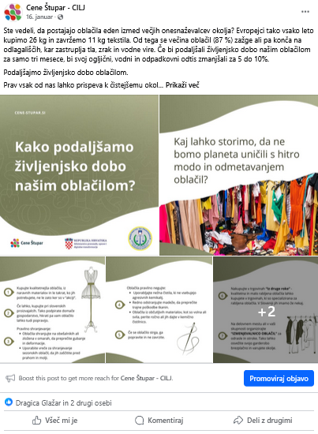

2025-01-09


2024-12-19
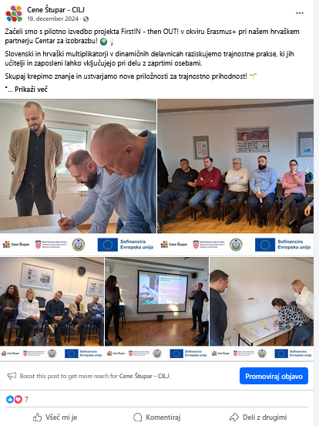

2024-10-02
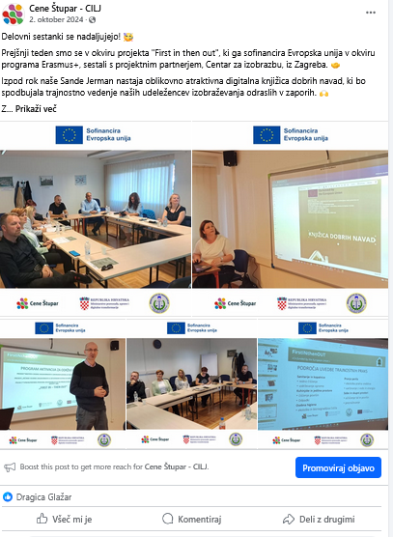

2024-09-18
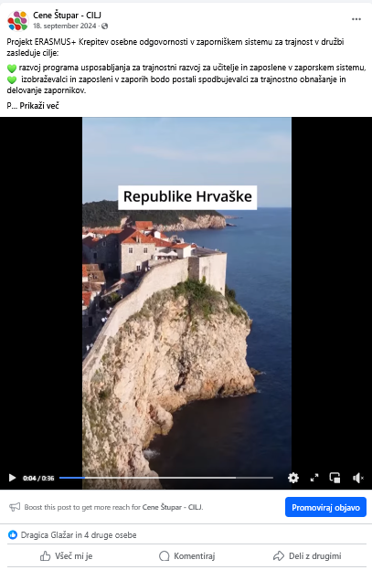

2024-09-04


2024-06-27
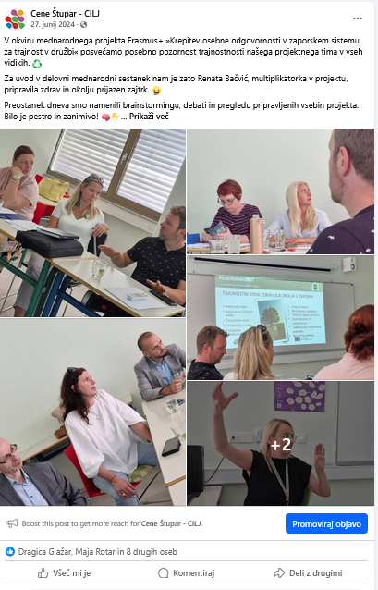

2024-06-26
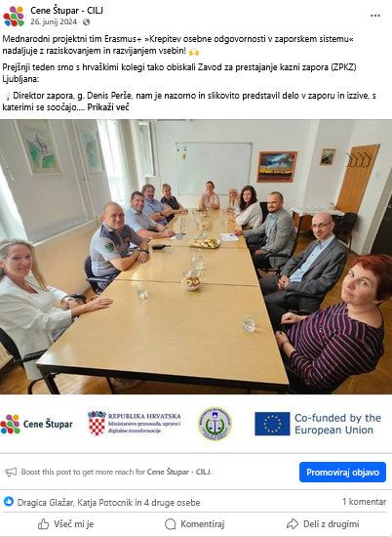

2024-04-30
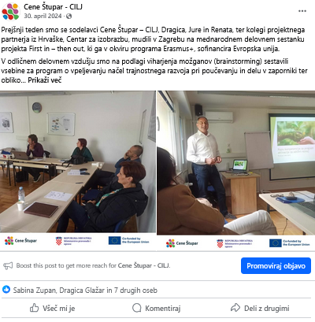

2024-02-28


2024-01-22
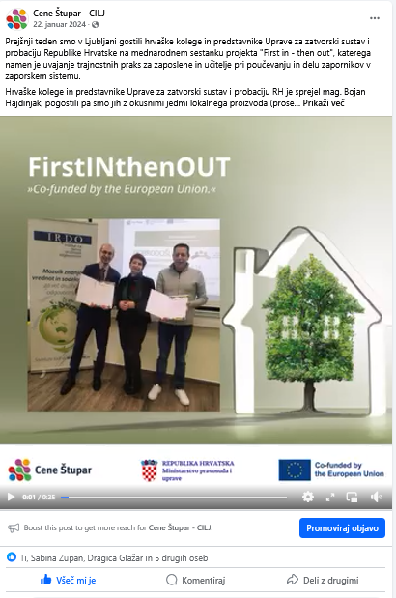

2024-01-19
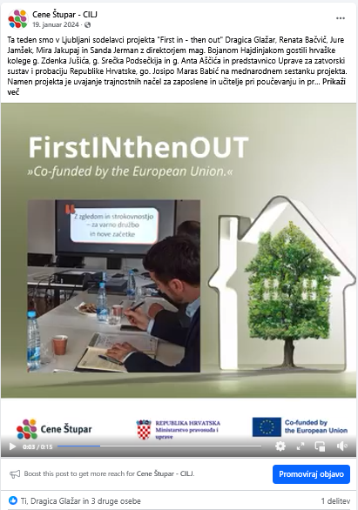

2023-12-11


2023-12-06
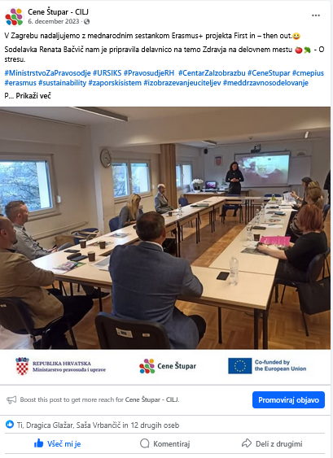

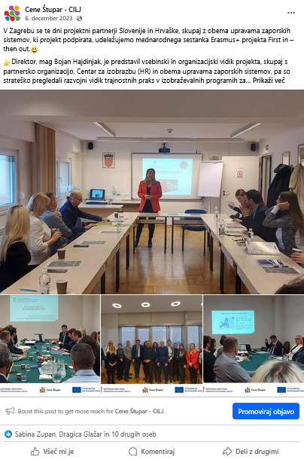

2023-09-25

Grafike Linkedin


2025-02-13 | 2025-02-20


2025-02-12
 | 2025-02-24
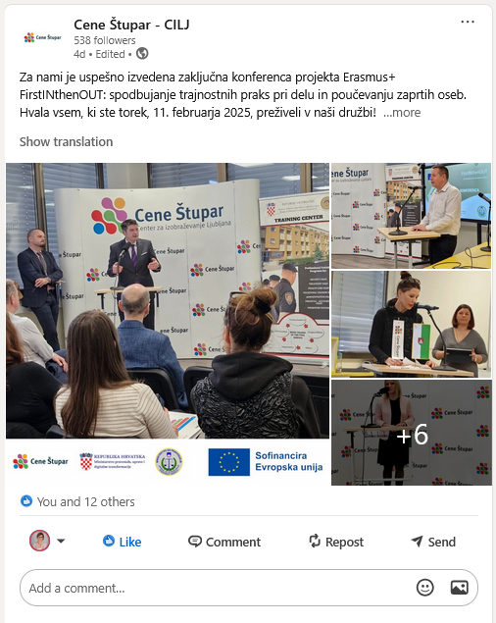
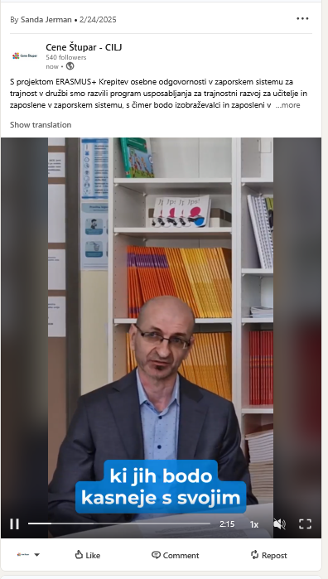

2025-02-08


2025-02-07
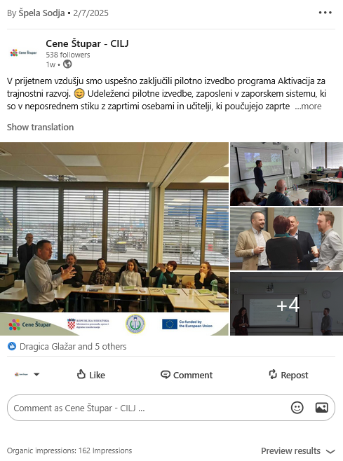

2025-02-06


2025-01-30


2025-01-23


2025-01-16


2025-01-09
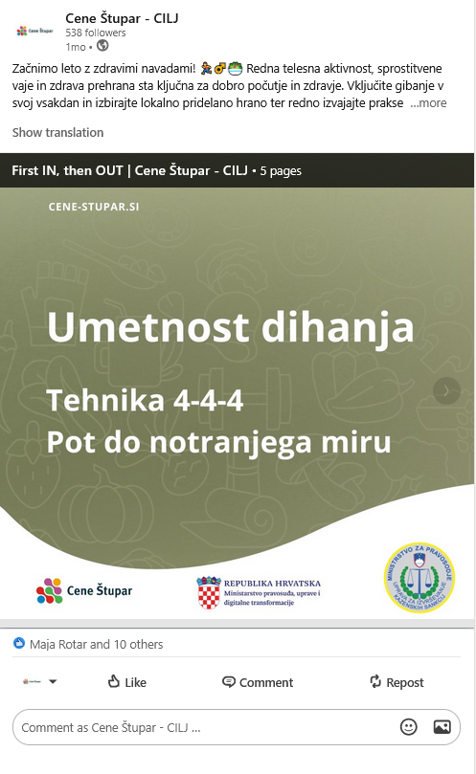

2024-12-19
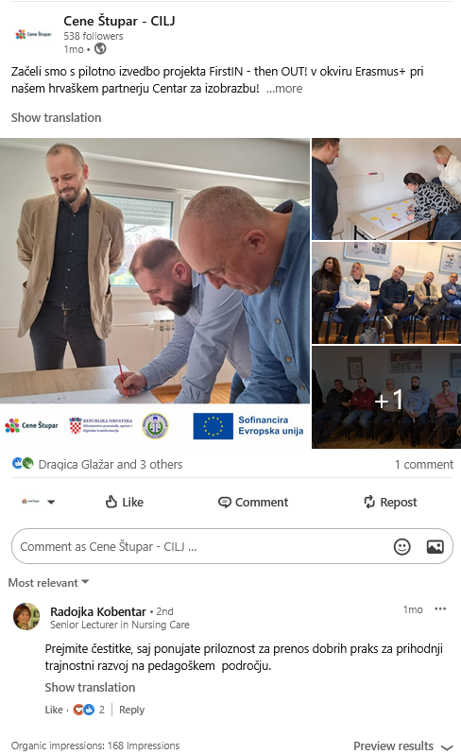

2024-09-18
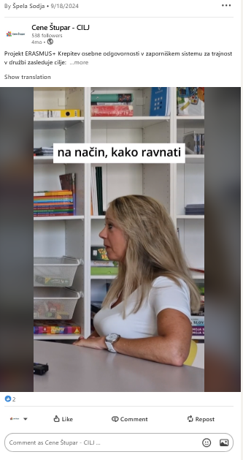

2024-09-04


2024-06-27
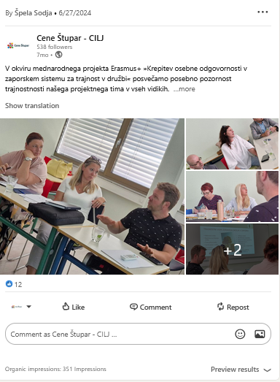

2024-06-26
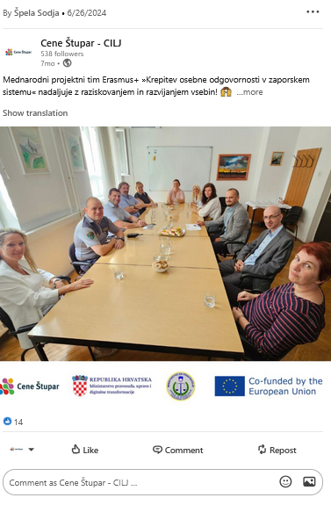

2024-04-30
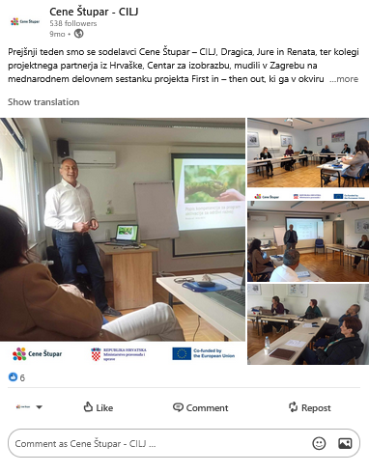

2024-02-26

Grafike Instagram
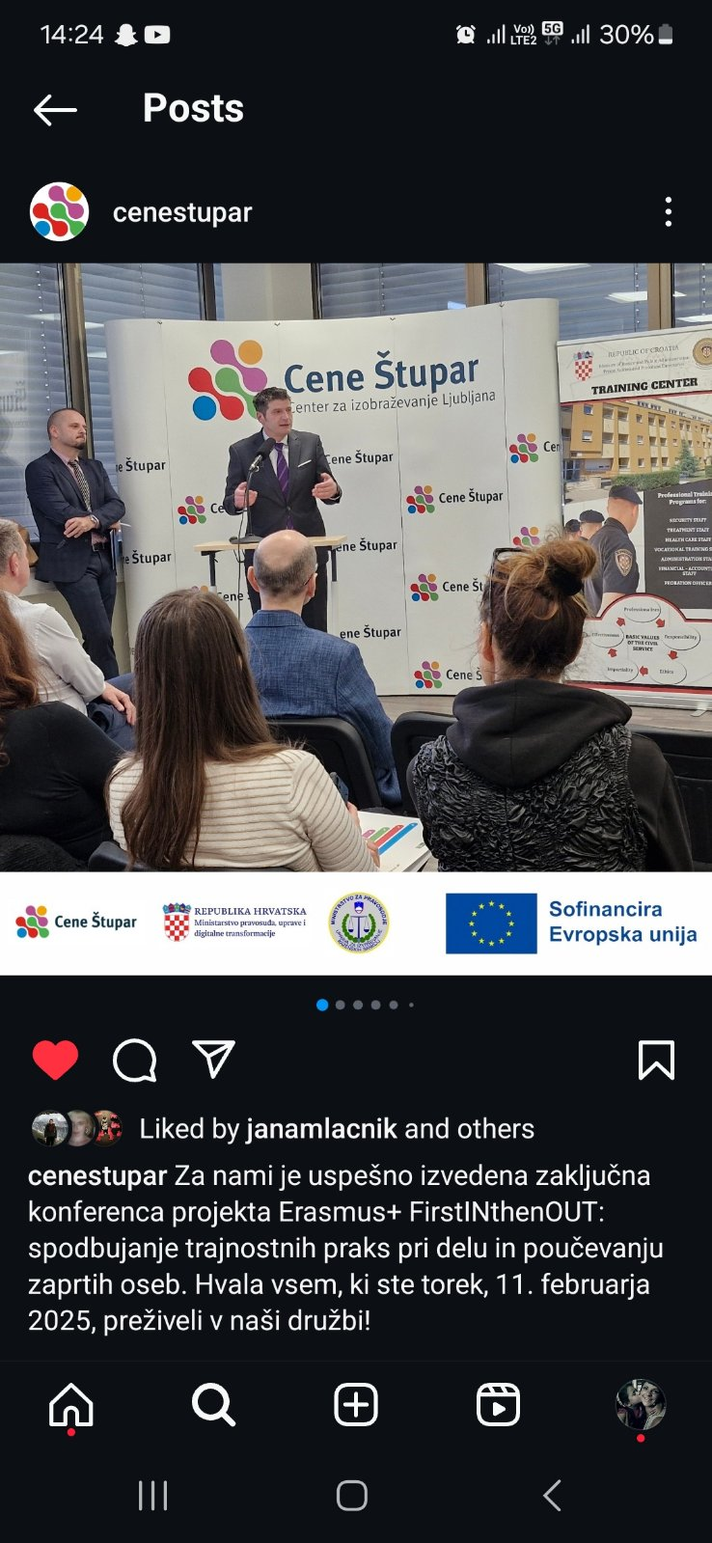
2025-02-12 | 2025-02-20


 | 2025-02-24
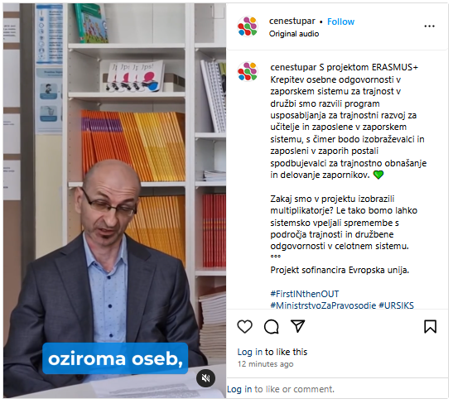

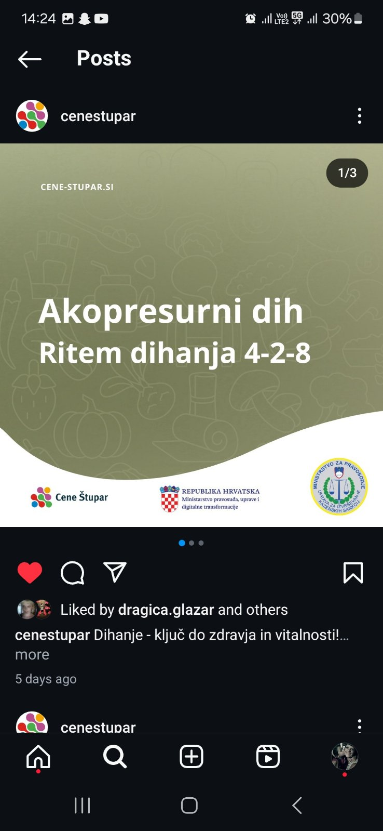

2025-02-13

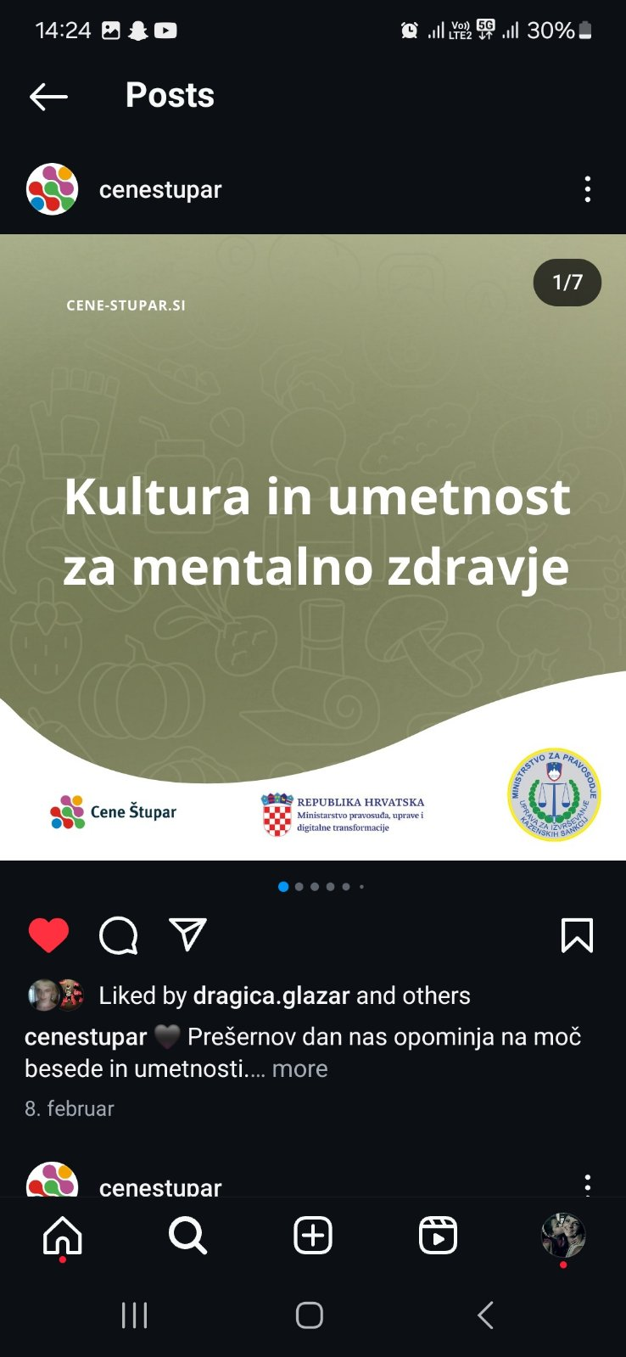
2025-02-08

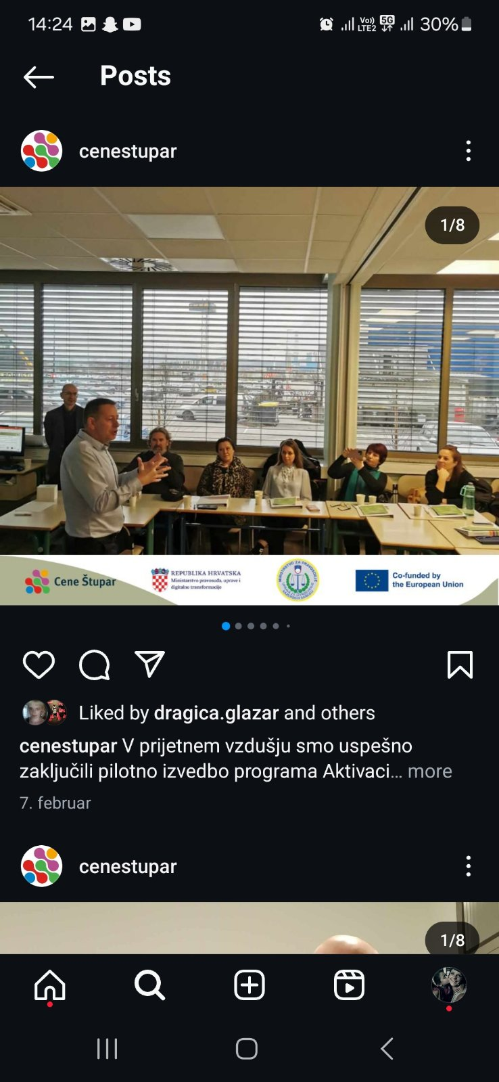
2025-02-07

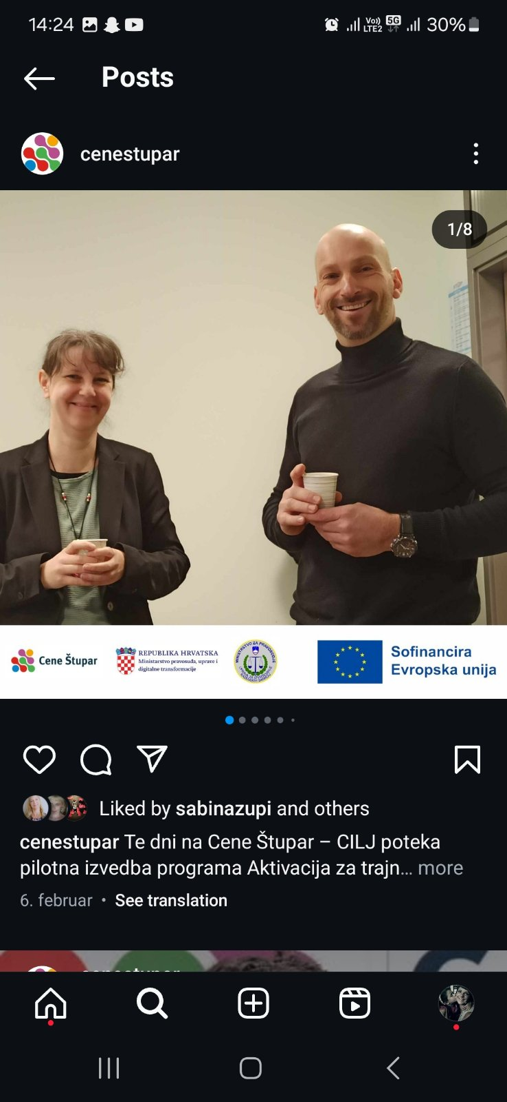
2025-02-06

2025-01-30

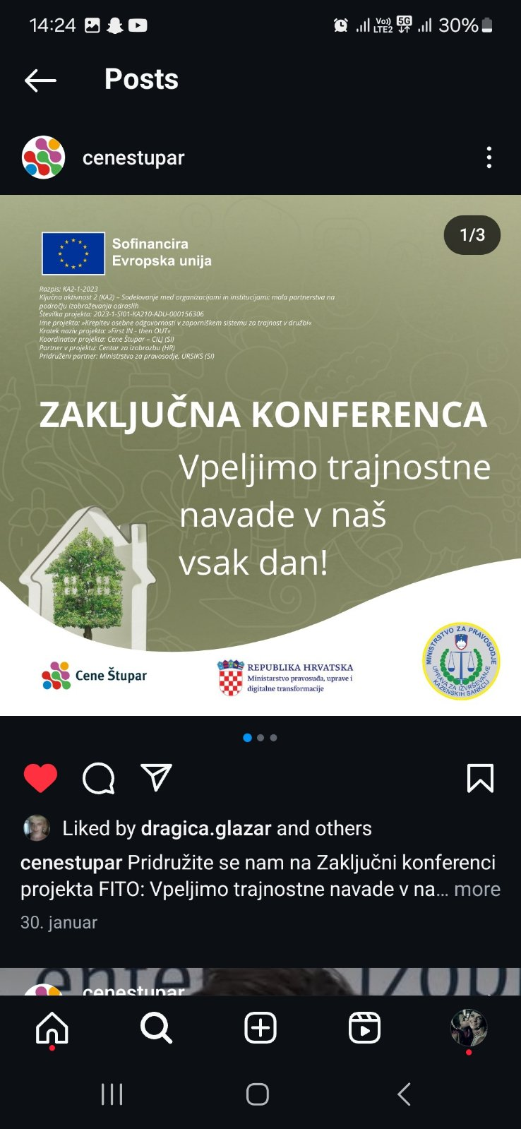

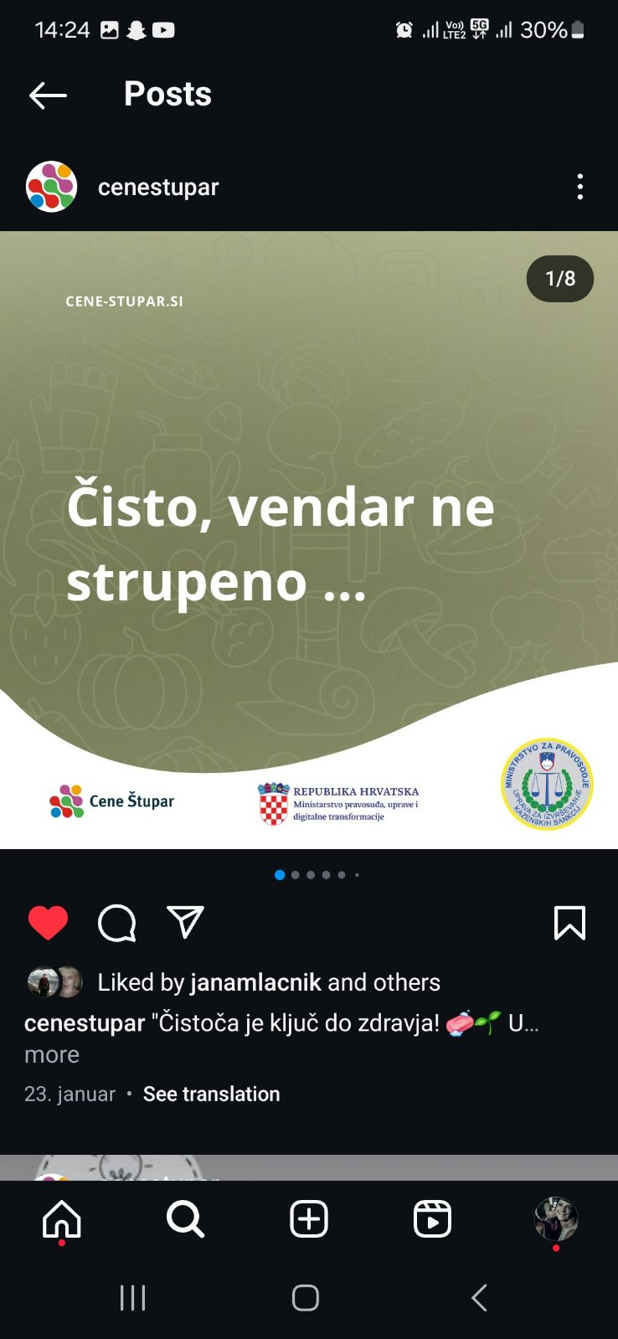
2025-01-23

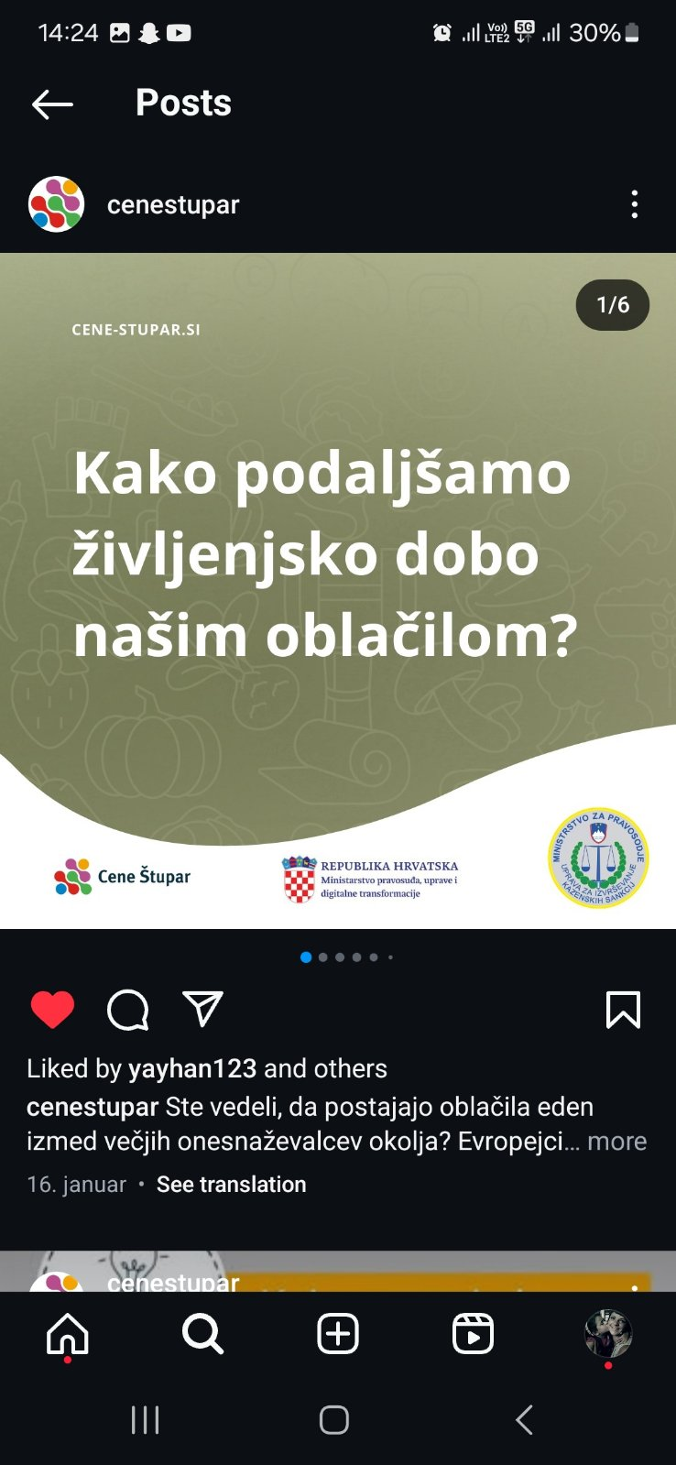

2025-01-16

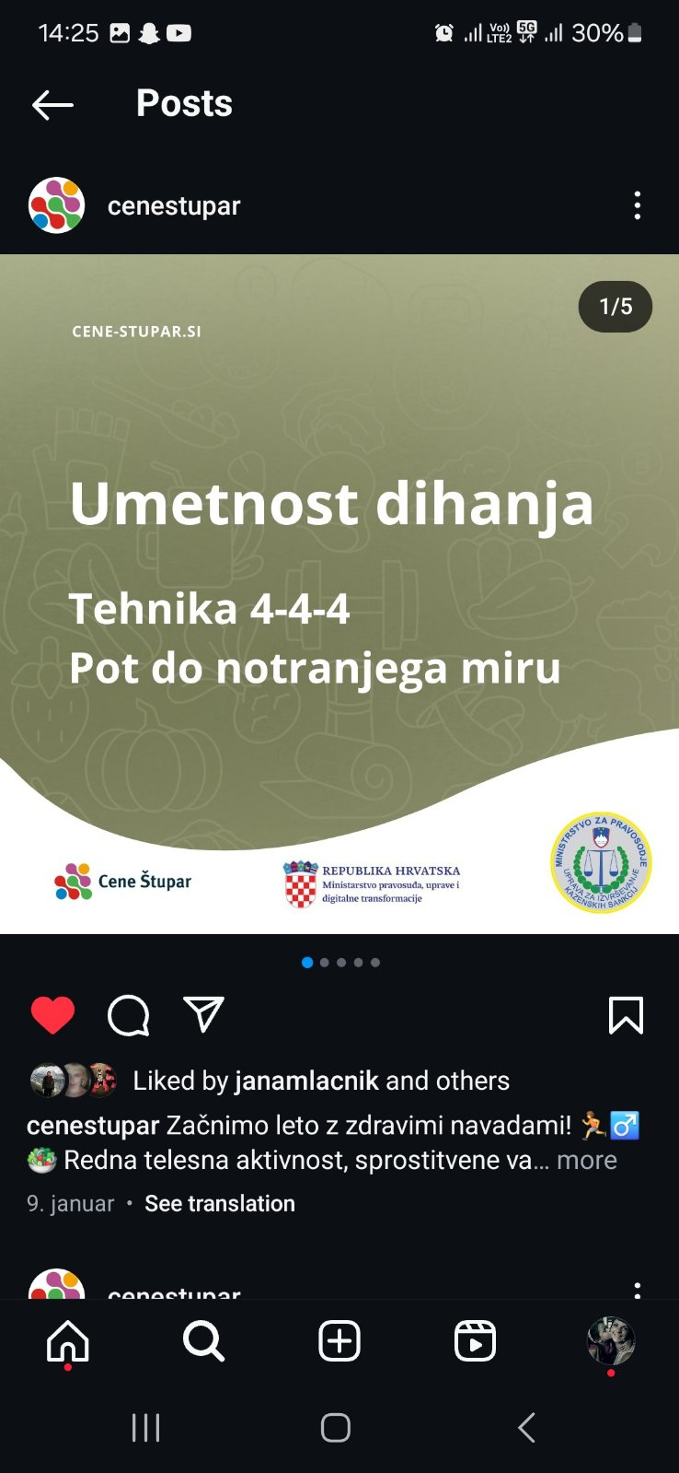

2025-01-09

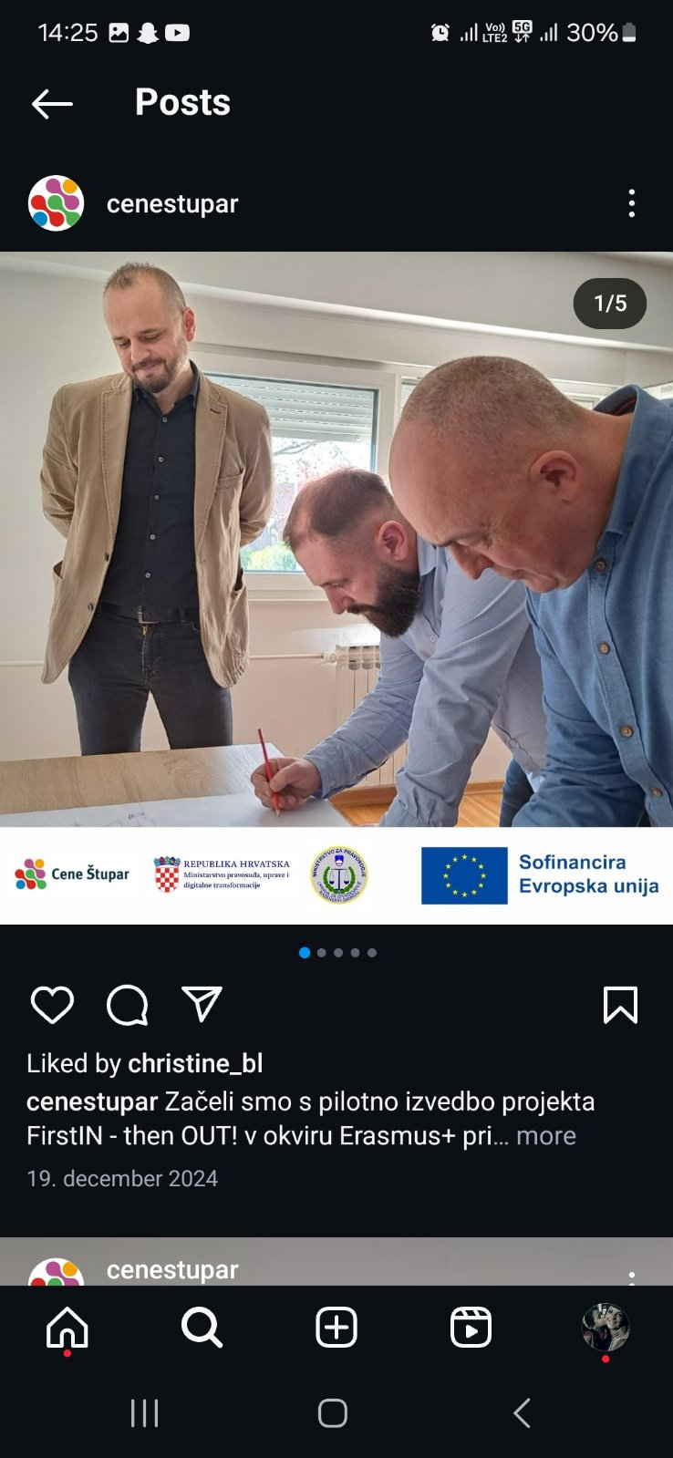
2024-12-19

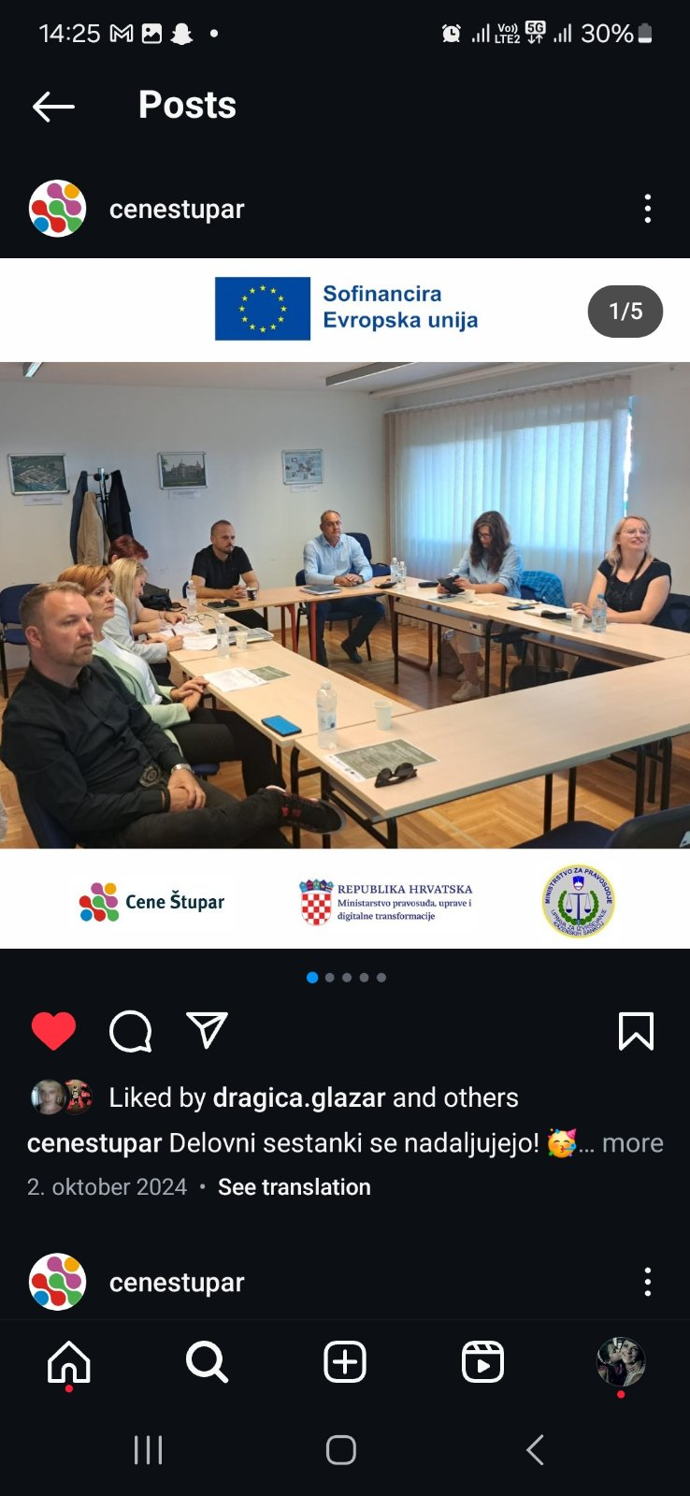
2024-10-02



2024-09-18

2024-06-27
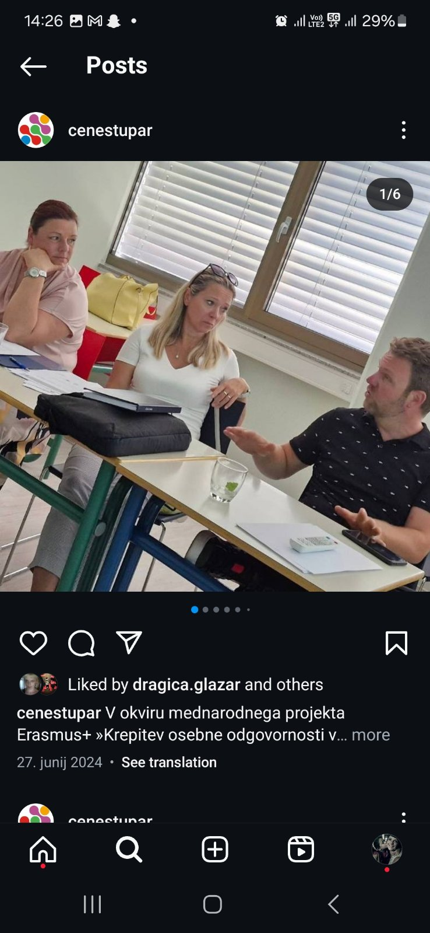

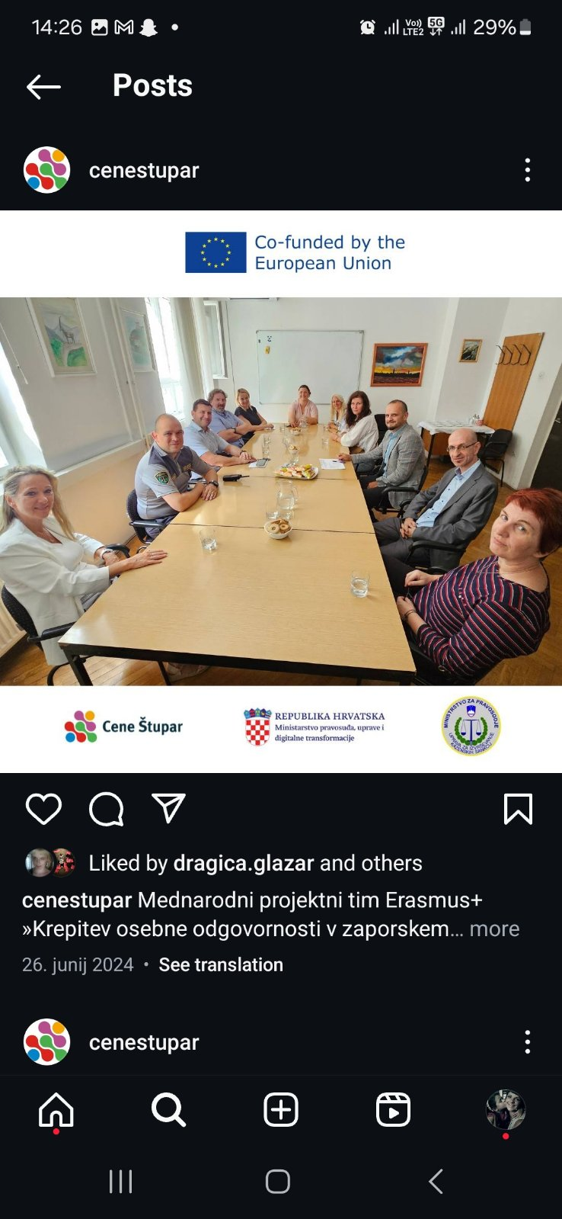
2024-06-26

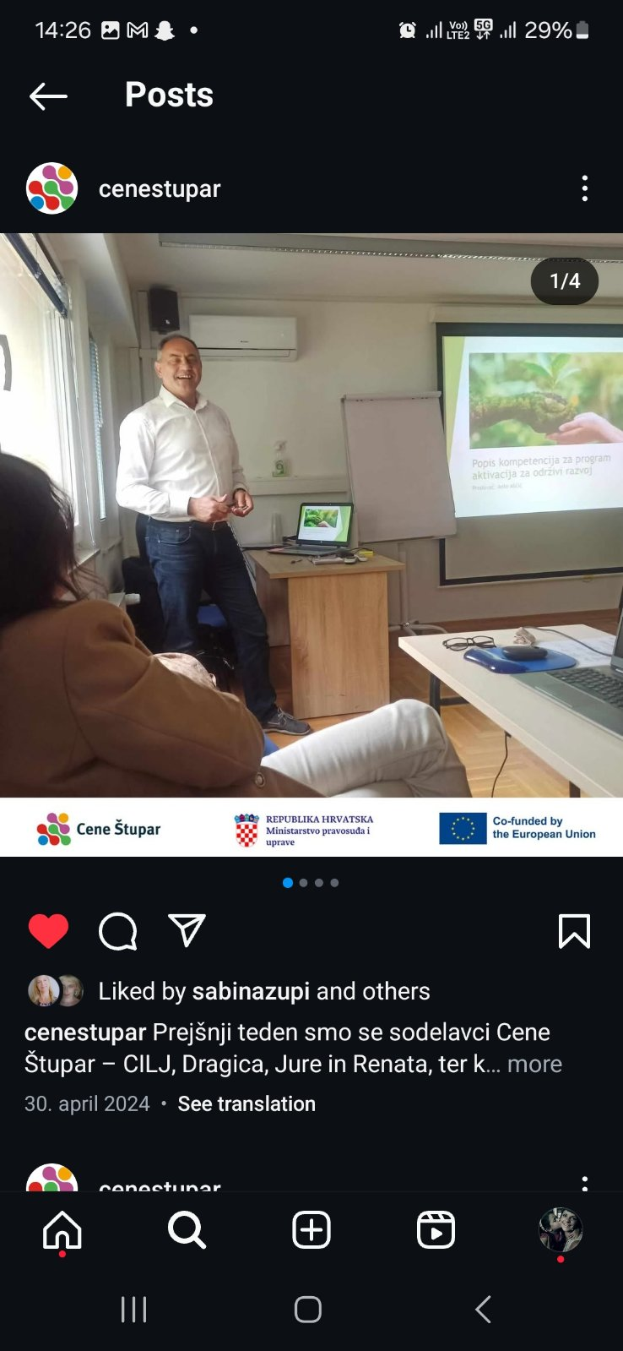
2024-04-30

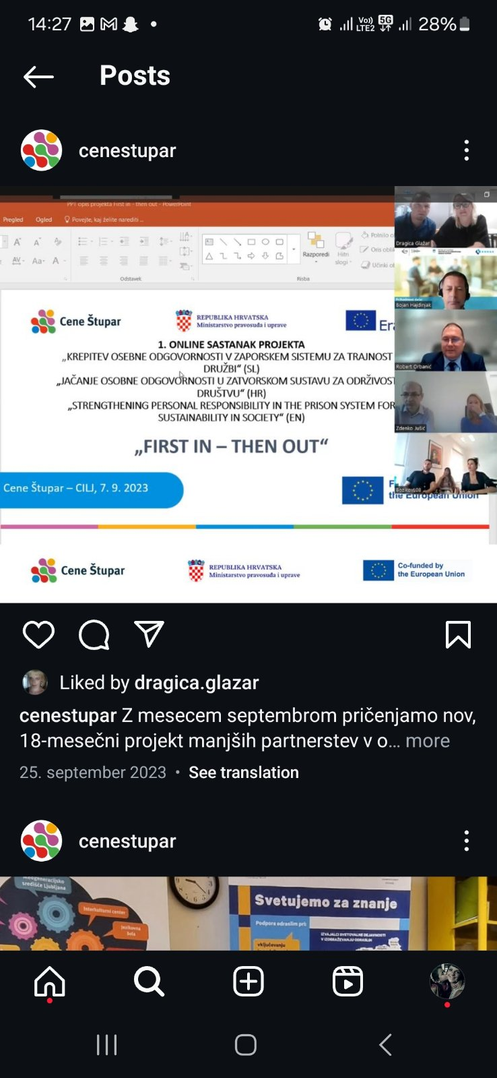
2023-09-25

Spletne strani
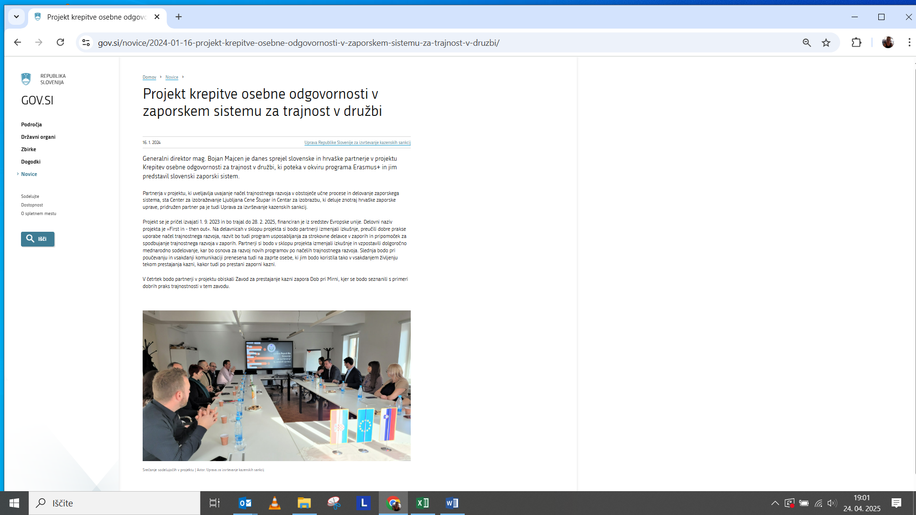
Podstran Cene Štupar - CILJ - projekt Krepitev osebne odgovornosti v zaporniškem sistemu za trajnost v družbi:

https://www.cene-stupar.si/sl/projekti/krepitev-osebne-odgovornosti-v-zaporniskem-sistemu-za-trajnost-v-druzbi
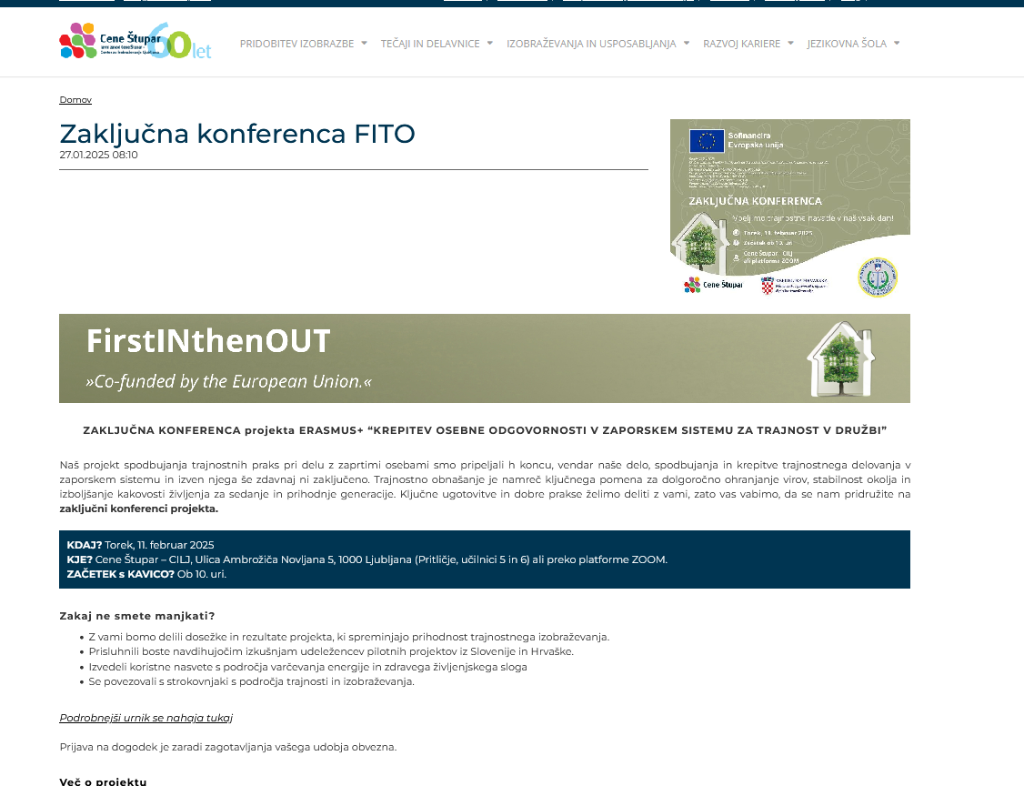



Podstran Ministarstva Republike Hrvatske pravosuđa, uprave i digitalne transformacije projekta - projekt First IN then OUT:
https://mpudt.gov.hr/istaknute-teme/projekti/erasmus/jacanje-osobne-odgovornosti-u-zatvorskom-sustavu-za-odrzivost-u-drustvu-first-in-then-out/27753
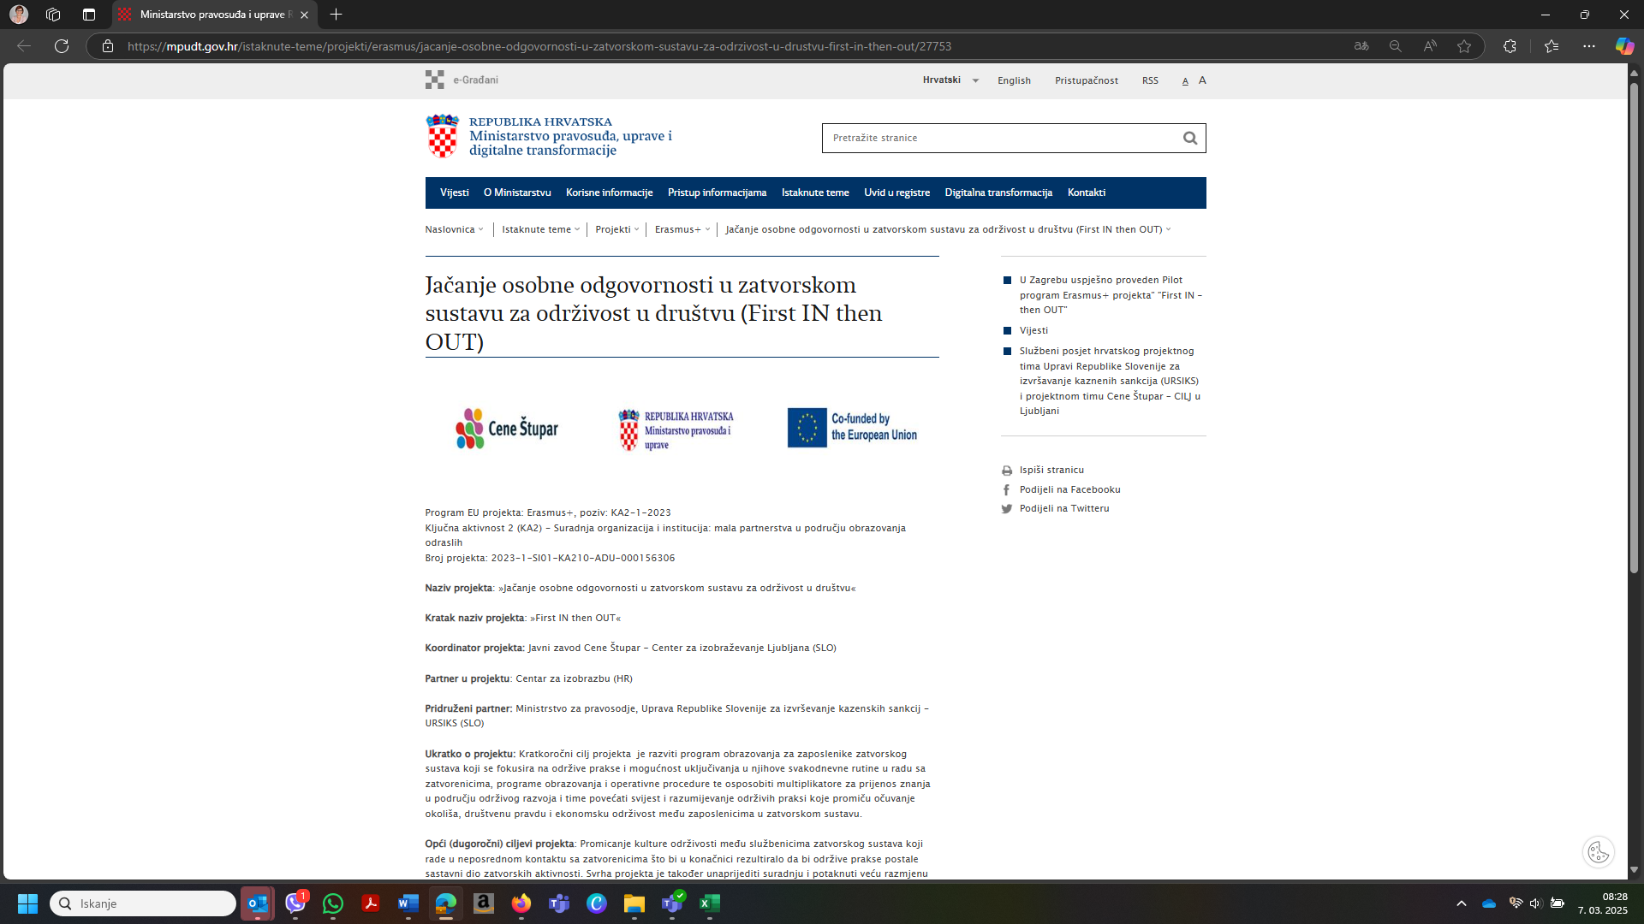

Spletna stran Centra za izobrazbu - mednarodno sodelovanje:
https://mpudt.gov.hr/zatvorski-sustav/tijela-zatvorskog-sustava/centri/centar-za-izobrazbu/medjunarodna-suradnja-15176/15176

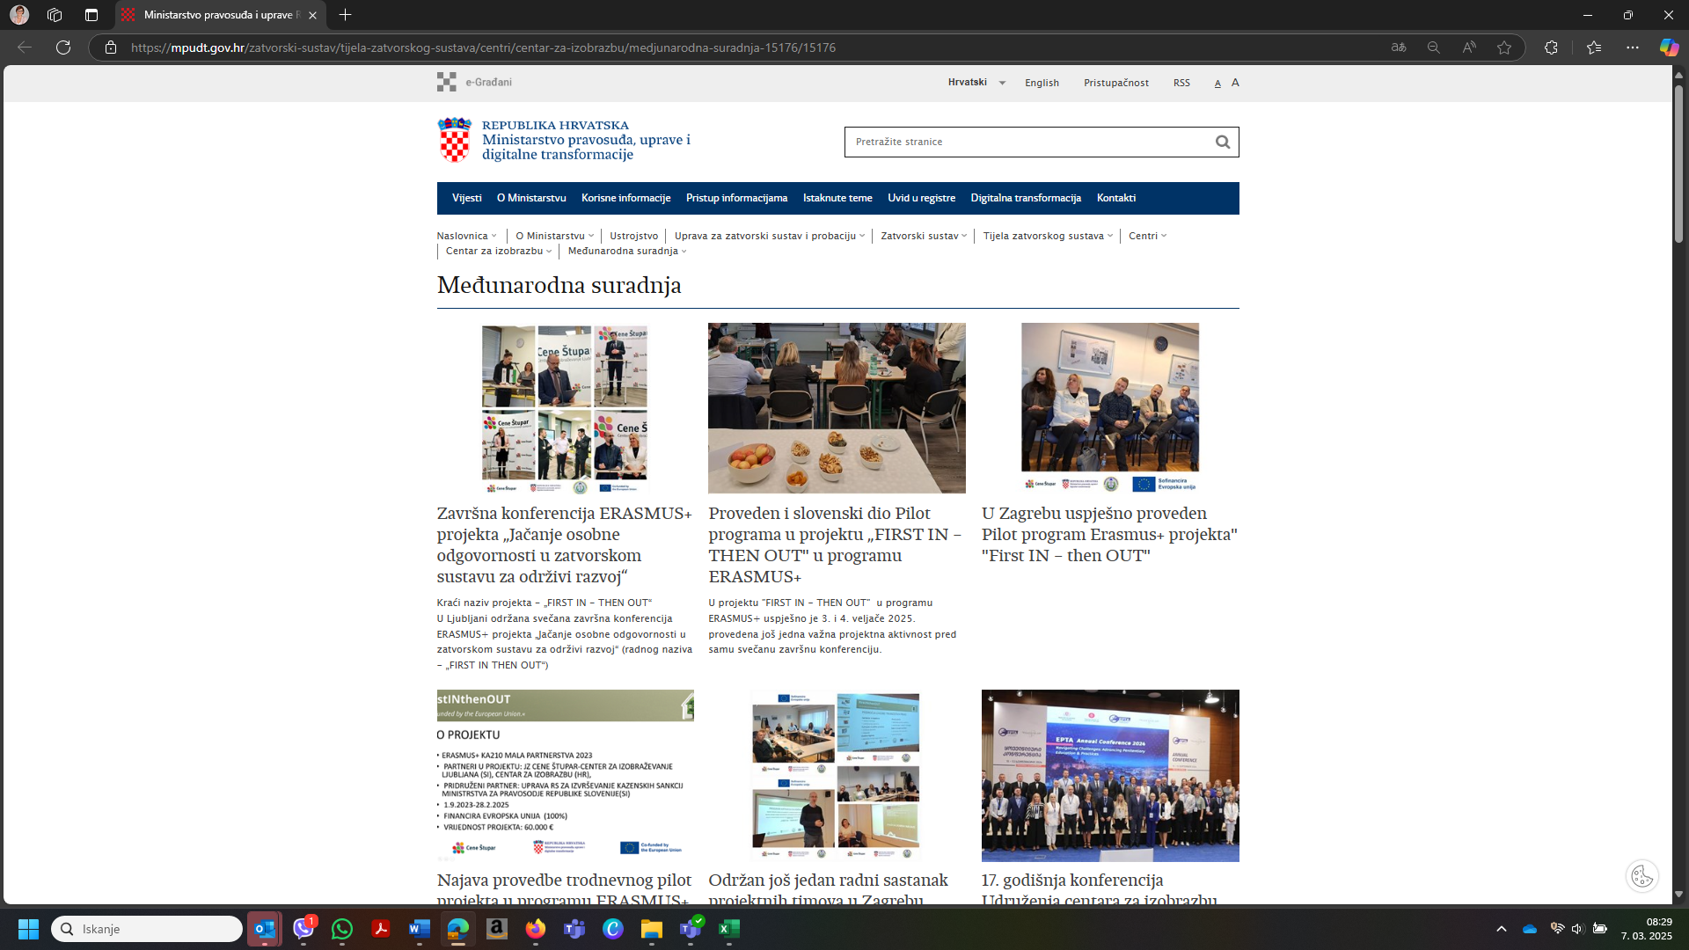

Spletna stran Uprave za zatvorski sustav i probaciju Republike Hrvatske - Zatvorski sustav - Vijesti
https://mpudt.gov.hr/zatvorski-sustav/vijesti-26819/sluzbeni-posjet-hrvatskog-projektnog-tima-upravi-republike-slovenije-za-izvrsavanje-kaznenih-sankcija-ursiks-i-projektnom-timu-cene-stupar-cilj-u-ljubljani-27850/27850

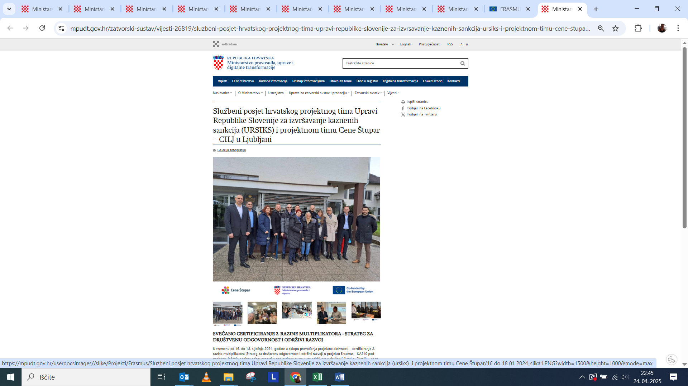

Spletna stran Ministarstva Republike Hrvatske pravosuđa, uprave i digitalne transformacije - novice
https://mpudt.gov.hr/vijesti-8/8
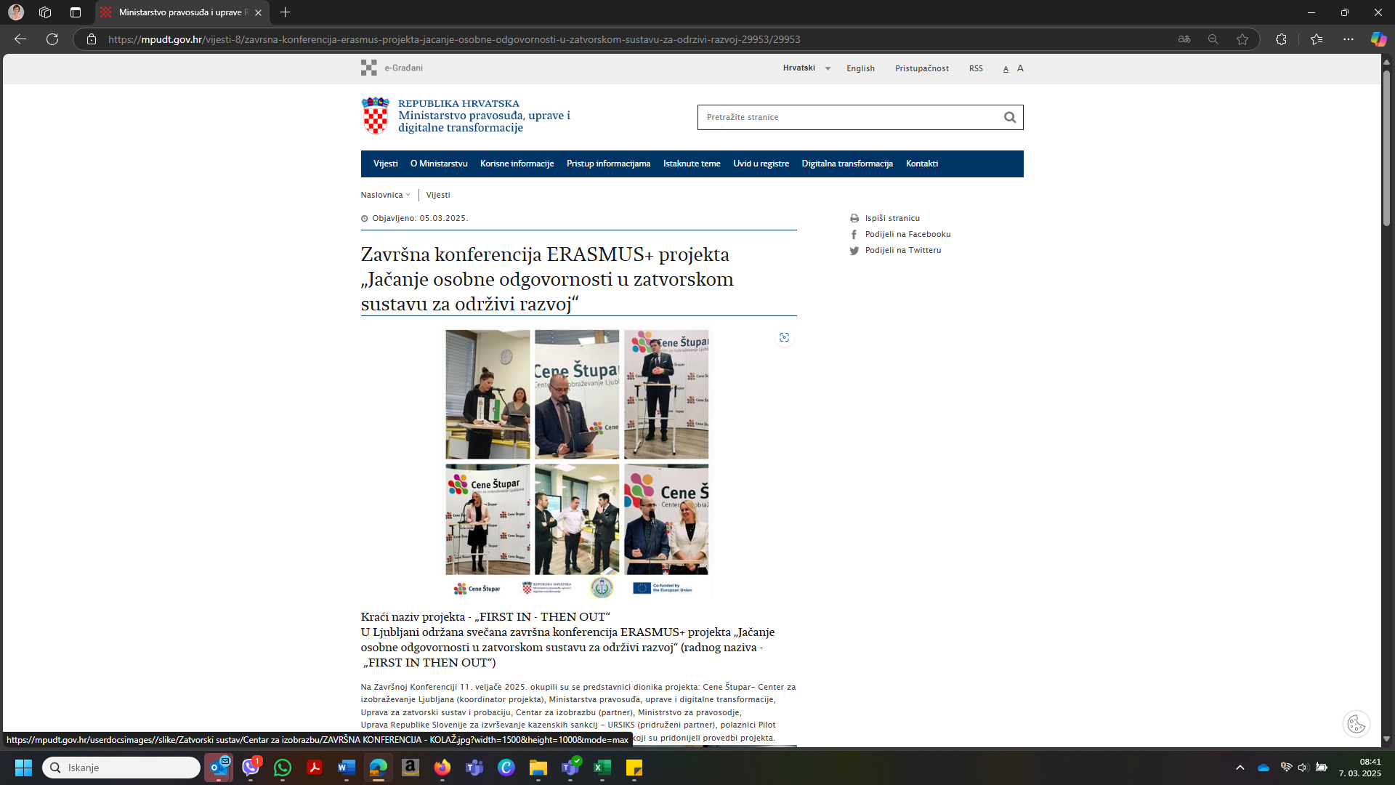

Spletna stran Uprave Republike Slovenije za izvrševanje kazenskih sankcij (URSIKS) - pridruženi partner - novice
https://www.gov.si/novice/2024-01-16-projekt-krepitve-osebne-odgovornosti-v-zaporskem-sistemu-za-trajnost-v-druzbi/

EPALE

2025-02-26
Rezultati projekta ERASMUS+FirstIN thenOUT
https://epale.ec.europa.eu/sl/blog/rezultati-projekta-erasmusfirstin-thenout


2025-02-26
"Renata Bačvić- Kako sem postala strateginja leta 2024 za DO in TR
https://epale.ec.europa.eu/sl/blog/renata-bacvic-kako-sem-postala-strateginja-leta-2024-za-do-tr


 | 2025-01-28
 | ERASMUS + PILOT PROGRAM ZAGREB - 17.-19. 12. 2024 - "FirstIN - th...
 | https://epale.ec.europa.eu/hr/blog/erasmus-pilot-program-zagreb-17-19-12-2024-firstin-thenout



 | 2025-01-28
 | ERASMUS + PILOT PROGRAM LJUBLJANA - 3. i 4. 2. 2025 - "FirstIN - th...
 | https://epale.ec.europa.eu/hr/blog/erasmus-pilot-program-ljubljana-3-i-4-2-2024-firstin-thenout

